Pengadaan Sekaligus
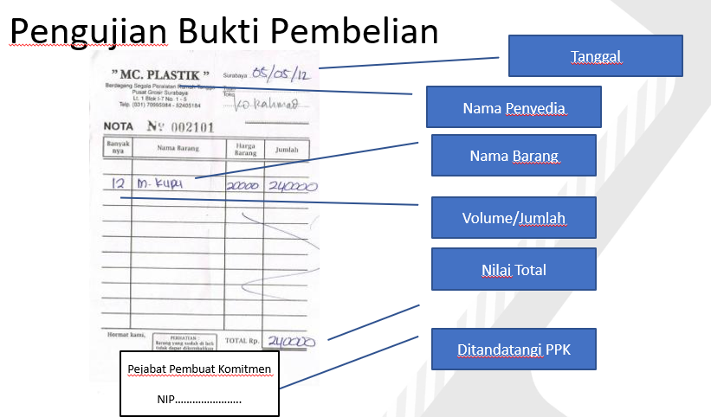
CHECK LIST KELENGKAPAN DOKUMEN PENDUKUNG SPP LS

Belanja Barang/Modal dengan Pembayaran Sekaligus

No. | KELENGKAPAN BERKAS | ADA | TIDAK | KETERANGAN
A | Belanja sd Rp.50juta
1 | Bukti Perjanjian
 | a. Bukti Pembelian/ Pembayaran/ Invoice/nota (Sd Rp.10juta)
 | b. Kwitansi (Sd Rp.50juta)
2 | Faktur pajak (jika diperlukan)
3 | Surat Setoran Pajak (SSP) jika diperlukan
4 | Bukti Pengiriman/Penyerahan Barang (jk diperlukan)
5 | Referensi Bank / Rekening Bank
6 | NPWP
B | Belanja diatas Rp50juta
1 | Bukti Perjanjian
 | a. Surat Perintah Kerja (SPK) (>Rp50juta sd Rp200juta)
 | b. Surat Perjanjian (Diatas Rp.200juta)
2 | Kwitansi Pembayaran
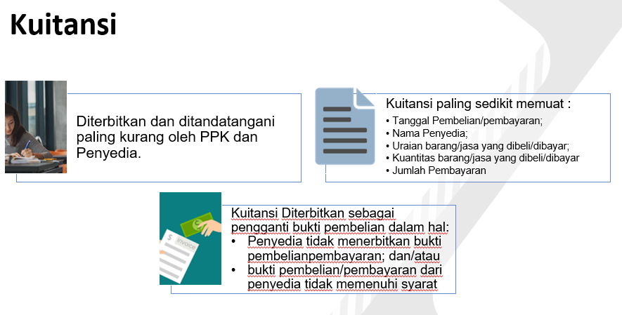
3 | Berita Acara Serah Terima (BAST)
4 | Berita Acara Penyelesaian Pekerjaan (BAPP)
5 | Berita Acara Pembayaran (BAP)
6 | Faktur Pajak
7 | Surat Setoran Pajak (SSP)
8 | Referensi Bank / Rekening Bank
9 | NPWP
C | Belanja menggunakan E-Purcashing (E-Katalog)
1 | Bukti Perjanjian : Surat Pesanan
2 | Kwitansi Pembayaran
3 | Berita Acara Serah Terima (BAST)
4 | Berita Acara Pembayaran (BAP)
5 | Faktur Pajak
6 | Surat Setoran Pajak (SSP)
7 | Referensi Bank / Rekening Bank
8 | NPWP

No. | VERIFIKASI KESESUAIAN | SESUAI | TIDAK | KETERANGAN
1 | Ketersediaan Pagu Anggaran
2 | Ketepatan Kode anggaran dan Akun
3 | Kebenaran Perhitungan
4 | Kelengkapan Atribut (no, tanggal, ttd pihak terkait)

Pengadaan Termin
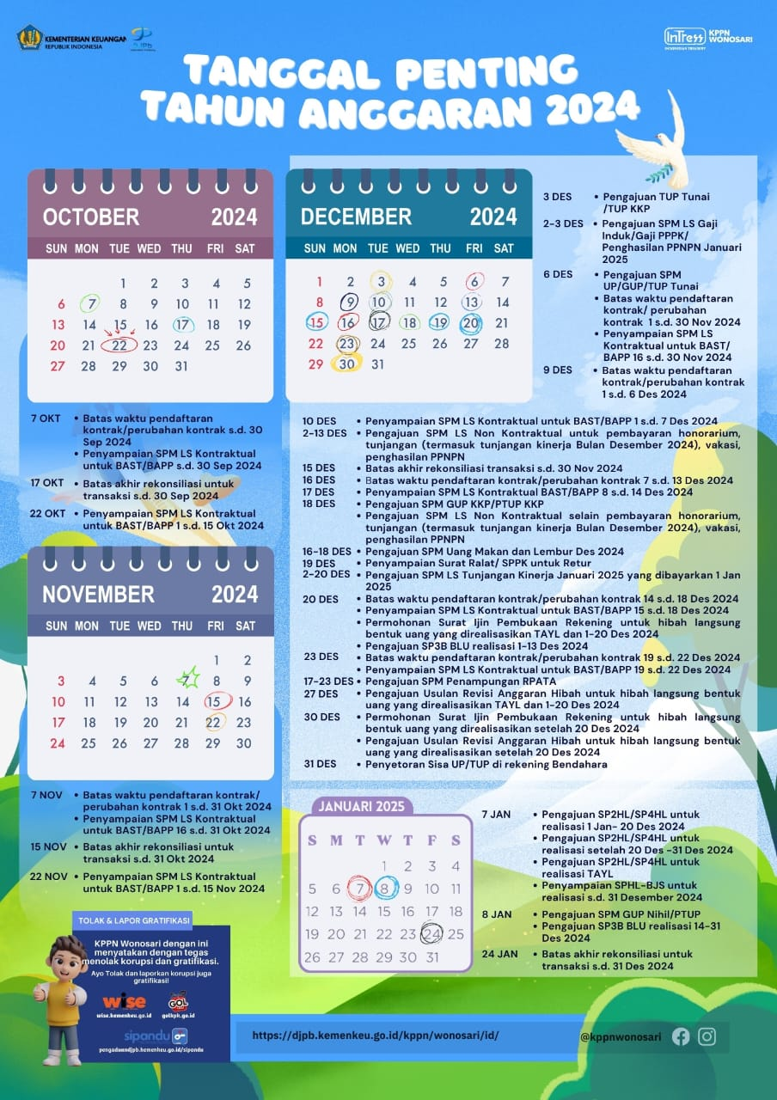
]
CHECK LIST KELENGKAPAN DOKUMEN PENDUKUNG SPP LS

Pengadaan Barang/Pekerjaan Kontruksi/Jasa lain/ Jasa Konsultasi dengan Pembayaran Termin

No. | KELENGKAPAN BERKAS | ADA | TIDAK | KETERANGAN
A | Uang Muka
1 | Bukti Perjanjian (SPK/Surat Perjanjian)
2 | Kwitansi Pembayaran
3 | Berita Acara Serah Terima (BAST)
4 | Berita Acara Pembayaran (BAP)
5 | Faktur Pajak
6 | Surat Setoran Pajak (SSP)
7 | Jaminan Uang Muka
8 | Referensi Bank / Rekening Bank
9 | NPWP
B | Termin I/II/dst
1 | Bukti Perjanjian (SPK/Surat Perjanjian)
2 | Kwitansi Pembayaran
3 | Berita Acara Serah Terima (BAST)
4 | Berita Acara Pembayaran (BAP)
5 | Faktur Pajak
6 | Surat Setoran Pajak (SSP)
7 | Berita Acara Kemajuan pekerjaan
8 | Referensi Bank / Rekening Bank
9 | NPWP
C | Selesai 100%
1 | Bukti Perjanjian (SPK/Surat Perjanjian)
2 | Kwitansi Pembayaran
3 | Berita Acara Serah Terima (BAST)
4 | Berita Acara Pembayaran (BAP)
5 | Berita Acara Penyelesaian Pekerjaan (BAPP)
6 | Faktur Pajak
7 | Surat Setoran Pajak (SSP)
8 | Jaminan Pemeliharaan (apabila diperlukan)
9 | Referensi Bank / Rekening Bank
10 | NPWP

No. | VERIFIKASI KESESUAIAN | SESUAI | TIDAK | KETERANGAN
 | Kesesuaian Mekanisme pembayaran
1 | Ketersediaan Pagu Anggaran
2 | Ketepatan Kode anggaran dan Akun
3 | Kebenaran Perhitungan
4 | Kelengkapan Atribut (no, tanggal, ttd pihak terkait)

